상품제안서
송월타올 시그니처 핸들패키지 선물세트 NO.2 | 상품코드: S46742

 |  |  |  |  |  |  | 02-713-8555 | www.synergygift.co.kr
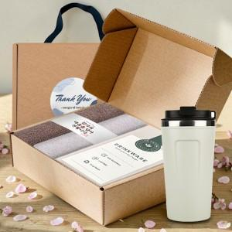

【상세/제작정보】 | <span style="font-size: 14pt;">※ 자수인쇄 글자 20자 기준(난이도, 크기, 글자수에 따라 비용 추가 변동 됩니다)<br></span><span style="font-size: 14pt;">※ 자수비용 2p 기준입니다.</span>

【인쇄/포장옵션】 | [타올] 나염인쇄, [타올] 자수, [텀블러] 실크, [텀블러] 레이저, [텀블러] DTF칼라인쇄 / 포장불가능

【공급단가】 | 수량 | 30~ | 100~ | 300~ | 1,000~ | 3,000~
*VAT별도 | 단가 | 15,010원 | 14,200원 | 13,510원 | 13,160원 | 12,930원

【상품 URL】 | https://www.synergygift.co.kr:443/src/goods_detail.php?gdno=46742

